상품제안서
핫트2색과 형광펜세트(국산) | 상품코드: F13207

 |  |  |  |  |  |  | 02-412-0044 | www.easy1.co.kr
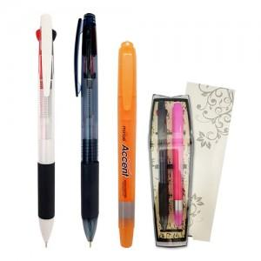

【상세/제작정보】

【인쇄/포장옵션】 | 실크 / OPP(비닐)

【공급단가】 | 수량 | 500~ | 1,000~ | 2,000~ | 3,000~ | 5,000~
*VAT별도 | 단가 | 1,190원 | 1,140원 | 1,100원 | 1,060원 | 1,030원

【상품 URL】 | https://dev.easy1.co.kr:443/src/goods_detail.php?gdno=13207

